Resumen
Transferencias monetarias
Septiembre 2026 · Nacional · Todos los programas

Cifras clave |  |  |  |  |  |  |  | Septiembre 2026

Beneficiarios |  | Programas con beneficiarios |  |  | Presupuesto 2026 |  | Presupuesto acumulado 2023–2026
1,578,019 |  | 6 |  |  | USD 1,011.2 M |  | USD 3,759.0 M

 |  | De 8 programas

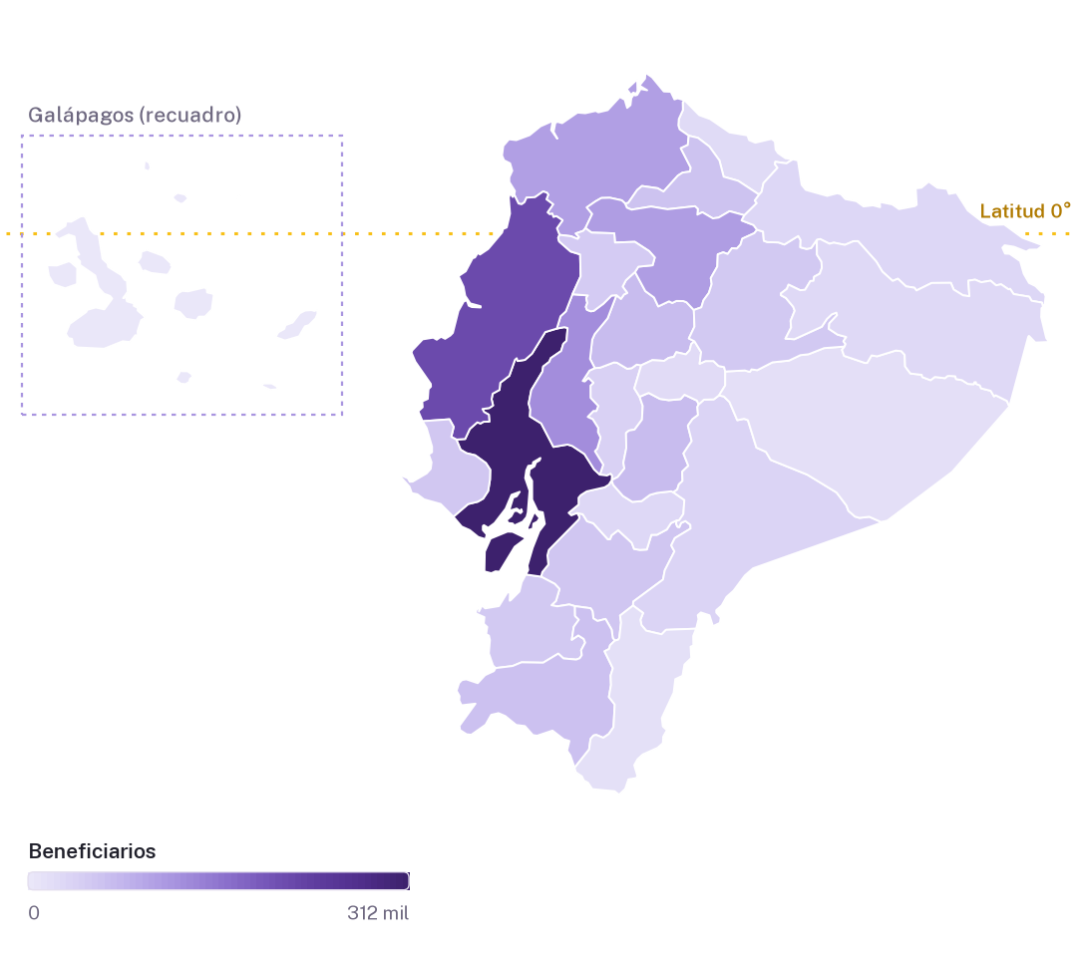
Resultados por programa |  |  |  |  |  | Beneficiarios por provincia
Programa |  | Beneficiarios | Participación | Presupuesto 2026 (millones de USD)
Bono de Desarrollo Humano |  | 619,073 | 39.2% | 270.24
BDH con componente variable |  | 367,289 | 23.3% | 226.00
Pensión Mis Mejores Años |  | 303,845 | 19.3% | 259.22
Bono 1.000 Días |  | 164,983 | 10.5% | 84.69
Pensión Toda Una Vida |  | 72,700 | 4.6% | 64.08
Bono Joaquín Gallegos Lara |  | 50,129 | 3.2% | 107.03
Pensión Adultos Mayores |  | 0 | 0.0% | 0.00
Pensión Discapacidad |  | 0 | 0.0% | 0.00
Total de la selección |  | 1,578,019 | 100.0% | 1,011.25

Aspectos destacados
 | Bono de Desarrollo Humano concentra el 39,2 % de los beneficiarios, con 619.073 personas.

 | Guayas, Manabí y Los Ríos reúnen el 41,4 % de los beneficiarios del país.

 | El presupuesto 2026 asciende a USD 1.011,2 millones y el presupuesto acumulado 2023–2026 alcanza USD 3.759,0 millones.

Programas
Resultados por programa
Septiembre 2026 · Nacional · Todos los programas

Beneficiarios y presupuesto por programa |  |  |  |  |  | Montos en USD
N.º | Programa | Beneficiarios | Participación | Presupuesto 2026 | Presupuesto acumulado 2023–2025 | Presupuesto acumulado 2023–2026
1 | Bono de Desarrollo Humano | 619,073 | 39.2% | 270,240,632.49 | 802,269,635.42 | 1,072,510,267.90
2 | Bono de Desarrollo Humano Variable | 367,289 | 23.3% | 226,002,165.71 | 579,612,323.80 | 805,614,489.51
3 | Pensión Mis Mejores Años | 303,845 | 19.3% | 259,215,772.02 | 729,312,246.79 | 988,528,018.81
4 | Bono 1.000 Días | 164,983 | 10.5% | 84,688,778.48 | 179,119,589.86 | 263,808,368.34
5 | Pensión Toda Una Vida | 72,700 | 4.6% | 64,076,580.17 | 183,610,477.99 | 247,687,058.16
6 | Bono Joaquín Gallegos Lara | 50,129 | 3.2% | 107,025,464.12 | 273,536,037.93 | 380,561,502.05
7 | Pensión para Adultos Mayores | 0 | 0.0% | 0.00 | 212,902.54 | 212,902.54
8 | Pensión para Personas con Discapacidad | 0 | 0.0% | 0.00 | 71,200.00 | 71,200.00
 | Total de la selección | 1,578,019 | 100.0% | 1,011,249,392.99 | 2,747,744,414.34 | 3,758,993,807.32

Beneficiarios por programa
Presupuesto 2026 (millones de USD)

Provincias
Resultados por provincia
Beneficiarios · Septiembre 2026 · Todos los programas

Beneficiarios por provincia

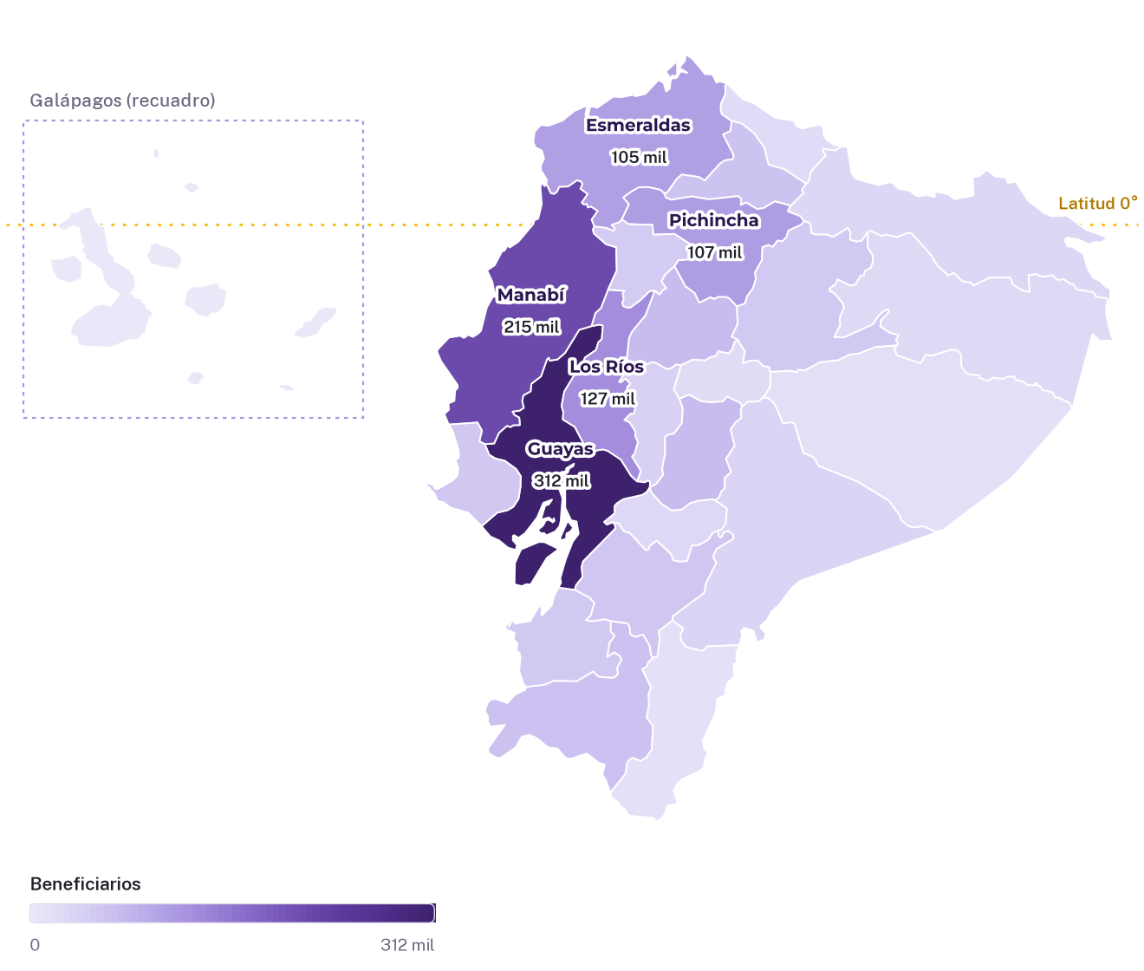

Posición de cada provincia en el país |  |  |  |  |  |  | Montos en USD
Posición | Código | Provincia | Región | Beneficiarios | Participación nacional | Presupuesto 2026 | Presupuesto acumulado 2023–2026
1 | 09 | Guayas | Costa | 312,265 | 19.8% | 197,809,521.86 | 718,146,868.70
2 | 13 | Manabí | Costa | 214,817 | 13.6% | 135,440,336.98 | 505,924,031.04
3 | 12 | Los Ríos | Costa | 126,547 | 8.0% | 78,719,742.79 | 302,324,182.04
4 | 17 | Pichincha | Sierra | 107,356 | 6.8% | 73,027,314.74 | 248,791,972.46
5 | 08 | Esmeraldas | Costa | 104,516 | 6.6% | 65,550,639.11 | 226,450,752.14
6 | 06 | Chimborazo | Sierra | 66,600 | 4.2% | 43,381,040.12 | 168,576,571.59
7 | 05 | Cotopaxi | Sierra | 66,269 | 4.2% | 42,703,090.61 | 165,641,888.71
8 | 11 | Loja | Sierra | 59,564 | 3.8% | 40,304,619.99 | 153,828,423.02
9 | 10 | Imbabura | Sierra | 57,099 | 3.6% | 37,114,106.19 | 138,479,324.75
10 | 01 | Azuay | Sierra | 53,308 | 3.4% | 34,395,554.65 | 134,822,579.35
11 | 24 | Santa Elena | Costa | 51,240 | 3.2% | 30,689,959.54 | 116,529,673.25
12 | 18 | Tungurahua | Sierra | 49,111 | 3.1% | 31,958,624.07 | 122,667,893.51
13 | 07 | El Oro | Costa | 48,796 | 3.1% | 33,484,335.30 | 122,089,316.22
14 | 23 | Santo Domingo de los Tsáchilas | Costa | 46,305 | 2.9% | 28,781,495.14 | 109,026,676.04
15 | 02 | Bolívar | Sierra | 36,980 | 2.3% | 24,116,056.51 | 95,031,176.23
16 | 14 | Morona Santiago | Amazonía | 32,836 | 2.1% | 20,634,495.38 | 81,826,179.22
17 | 21 | Sucumbíos | Amazonía | 27,191 | 1.7% | 17,848,684.85 | 62,451,249.51
18 | 03 | Cañar | Sierra | 25,588 | 1.6% | 16,692,805.20 | 64,974,365.36
19 | 22 | Orellana | Amazonía | 23,018 | 1.5% | 14,438,928.36 | 53,430,946.87
20 | 04 | Carchi | Sierra | 21,140 | 1.3% | 13,358,682.98 | 51,316,810.70
21 | 15 | Napo | Amazonía | 20,174 | 1.3% | 12,677,199.52 | 50,278,984.06
22 | 16 | Pastaza | Amazonía | 13,824 | 0.9% | 9,228,124.16 | 33,848,574.68
23 | 19 | Zamora Chinchipe | Amazonía | 12,710 | 0.8% | 8,382,206.40 | 31,647,796.35
— | 90 | Zona en estudio | Sin delimitar | 408 | 0.0% | 260,508.24 | 388,610.81
24 | 20 | Galápagos | Insular | 357 | 0.0% | 251,320.31 | 498,960.71
Total nacional |  |  |  | 1,578,019 | 100.0% | 1,011,249,392.99 | 3,758,993,807.32

